Help
راهنمای فعال سازی ماکرو

برای آنکه بتوانید از توابع این فایل نمونه استفاده نمایید ابتدا باید ماکروها را فعال کنید. توجه : اینکار باید بلافاصله بعد از باز کردن فایل انجام گردد.

 | Excel 2010
بعد از باز کردن فایل اگر در پیغام زیر را مشاهده کردید، گزینه Enable را بزنید. این پیغام وقتی نمایش داده می شود که فایل را از روی اینترنت یا ایمیل خود دریافت کرده باشید:

سپس پیغام فعال کردن ماکرو نمایش داده می شود که حتما باید آنرا فعال نمایید.
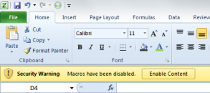

 | Excel 2007
بلافاصله بعد از باز کردن فایل گزینه Options را مشاهده می نمایید، روی آن کلیک کنید.

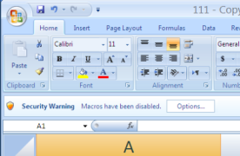

در پنجره باز شده گزینه ها را فعال نمایید:

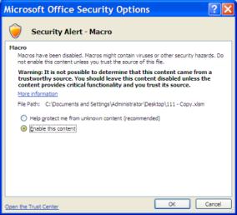

کلیه محاسبات تقویم و تاریخ این فایل با استفاده از «ابزارهای زبان فارسی فرساران در اکسل» انجام شده است. www.farsaran.com

